符文系统简介
符文面板详解
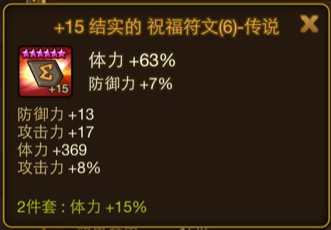
符文名称

符文主属性
符文图标
符文追加属性

符文副属性

符文套装效果

 | 符文名称

 |  |  | 代表当前强化的等级，最高为+15

 |  |  | 名字中出现该字段代表该符石的具有追加属性
 |  |  | 并不是所有符石都有追加效果
 |  |  | 不同字段代表不同的追加效果
 |  |  |  | 字段名称 | 对应追加属性
 |  |  |  | 猛烈的 | 攻击力或者攻击百分比
 |  |  |  | 结实的 | 防御力或者防御百分比
 |  |  |  | 强韧的 | 体力值或者体力百分比
 |  |  |  | 精巧的 | 命中效果
 |  |  |  | 残暴的 | 暴击伤害
 |  |  |  | 致命的 | 暴击率
 |  |  |  | 抵抗的 | 效果抵抗
 |  |  |  | 急速的 | 攻击速度

 |  |  | 代表该符文的套装名称以及对应的符文位置
 |  |  | 该符文套装名称为 祝福符文
 |  |  | 该符文位置为6号位

 |  |  | 代表当前符文的品质
 |  |  | 共分为 普通（白色）、魔法（绿色）、稀有（蓝色）、英雄（紫色）、传说（橙色）五中品质
 |  |  | 符文品质决定了符文携带的副属性个数
 | 符文图标

 |  | 五角星数量代表该符文的对应星级
 |  | 背景以及符文上文字的颜色代表该符文对应的品质
 |  | 右下角+15代表该符文的强化等级
 |  | 符文朝向代表符文位置
 |  |  | 朝向 | 位置
 |  |  | 上方 | 1号
 |  |  | 右上 | 2号
 |  |  | 右下 | 3号
 |  |  | 下方 | 4号
 |  |  | 左下 | 5号
 |  |  | 左上 | 6号

 | 符文主属性

 |  | 主属性为符文的固有属性
 |  | 不同的位置的符文对应的主属性不同
 |  |  | 符文位置 | 对应主属性
 |  |  | 1号 | 攻击值
 |  |  | 2号 | 攻击力or攻击百分比/防御力or防御百分比/体力值or体力百分比/攻击速度
 |  |  | 3号 | 防御值
 |  |  | 4号 | 攻击力or攻击百分比/防御力or防御百分比/体力值or体力百分比/暴击率or暴击伤害
 |  |  | 5号 | 体力值
 |  |  | 6号 | 攻击力or攻击百分比/防御力or防御百分比/体力值or体力百分比/效果命中or效果抵抗

 |  | 主属性在进行符文强化时会进行提升

 | 副属性
 |  | 副属性由两部分组成
 |  | 分别为 初始副属性 与 强化副属性
 |  | 初始副属性为符文未强化时具有的副属性副属性的条数与符文品质正相关
 |  | 强化副属性为强化符文+3、+6、+9、+12时会出现副属性，条数与符文品质正相关
 |  | 符文品质与属性条数对应表
 |  |  | 普通（白） | 0条
 |  |  | 魔法（绿） | 1条
 |  |  | 稀有（蓝） | 2条
 |  |  | 英雄（紫） | 3条
 |  |  | 传说（橙） | 4条
 |  | 符文强化至+3时会变更为绿色品质，如符文非白色，则品质不变
 |  | 符文强化至+6时会变更为蓝色品质，如符文非白色、绿色，则品质不变
 |  | 符文强化至+9时会变更为紫色品质，如符文非白色、绿色、蓝色，则品质不变
 |  | 符文强化至+12时会变更为橙色品质，如符文非白色、绿色、蓝色、紫色、则品质不变

 |  | 每个符文无论何种品质，至多只会出现4条副属性
 |  | 所以当强化一个非普通品质的符文时，副属性的类型是由初始副属性已经确定的
 |  | 如
 |  |  | 一个稀有品质的符文，初始会有2条副属性
 |  |  | 当强化到+3时，不会出现新的副属性，而是在原有的2条副属性中选一条进行属性增强
 |  |  | 当强化到+6时，仍然不会出现新的副属性，而是在原有的2条副属性中选择一条进行属性增强
 |  |  | 当强化到+9时，会出现一条新的副属性
 |  |  | 当强化到+12时，会出现一条新的副属性

 |  |  | 符文的星级越高，在原副属性上提升的属性越高
 |  |  | 具体副属性初始与强化值见数值相关

 | 符文套装
 |  | 镶嵌同一个套装的符文，达到套装效果激活件数后会触发套装效果
 |  | 不同名称的套装具有不同的套装效果
 |  |  | 名称 | 激活件数 | 套装效果
 |  |  | 祝福 | 2 | 体力+15%
 |  |  | 猛攻 | 4 | 攻击力+30%
 |  |  | 刀刃 | 2 | 暴击率+12%
 |  |  | 激怒 | 4 | 暴击伤害+40%
 |  |  | 迅速 | 4 | 攻击速度+25%
 |  |  | 集中 | 2 | 效果命中+20%
 |  |  | 守护 | 2 | 防御力+15%
 |  |  | 忍耐 | 2 | 效果抵抗+20%
 |  |  | 暴走 | 4 | 追加回合+20%
 |  |  | 绝望 | 4 | 眩晕+25%
 |  |  | 吸血 | 4 | 吸血+35%
 |  |  | 意志 | 2 | 免疫+1回合
 |  |  | 应报 | 2 | 每失去7%体力时攻击条+4%
 |  |  | 保护 | 2 | 我军护盾2回合（体力10%）
 |  |  | 反击 | 2 | 反击+15%

 |  | 符文套装效果加成可叠加
 |  | 例，带6件祝福符文，则体力加成为15+15+15=45%

 | 符文获得途径
 |  | 符文主要有三种获得途径
 |  | 分别为 副本掉落、地下城掉落、商店购买
 |  | 偶尔也会有充值礼包赠送稀有符石（此处不考虑）
 |  | 副本掉落
 |  |  | 每个章节的副本固定掉落一种套装的符文
 |  |  |  | 名称 | 祝福 | 猛攻 | 刀刃 | 激怒 | 迅速 | 集中 | 守护 | 忍耐 | 暴走 | 绝望 | 吸血 | 意志 | 应报 | 保护 | 反击
 |  |  |  | 掉落副本 | 加仑丛林 | 西泽山 | 卡菲勒遗址 | 拉古恩雪山 | 特拉恩丛林 | 夏依德尼遗址 | 塔摩勒沙漠 | 保罗帕库斯遗址 | 帕伊摩恩火山 | 副本不掉落 | 副本不掉落 | 艾登丛林 | 佩伦古城 | 里纳德山 | 泽罗卡遗址
 |  |  | 每个章节中的副本固定掉落该套装的固定位置的符文
 |  |  |  | 副本序号 | 第1个副本 | 第2个副本 | 第3个副本 | 第4个副本 | 第5个副本 | 第6个副本 | Boss副本
 |  |  |  | 符文位置 | 1号位置 | 2号位置 | 3号位置 | 4号位置 | 5号位置 | 6号位置 | 所有位置
 |  |  | 每个难度的副本掉落固定星级的符文
 |  |  |  | 副本难度 | normal | hard | hell
 |  |  |  | 符文星级 | 1星符文 | 2星符文 | 3.4星符文

 |  | 地下城掉落
 |  |  | 巨人地下城固定掉落绝望符文
 |  |  | 龙之地下城固定掉落吸血符文
 |  |  | 其他符文在地下城中也可能会掉落
 |  |  |  | 地下城名称 |  | 可能掉落的符文
 |  |  |  | 巨人地下城 |  | 祝福、猛攻、刀刃、激怒、迅速、集中
 |  |  |  | 龙之地下城 |  | 守护、忍耐、暴走、意志、应报、保护、反击

 |  | 商店购买
 |  |  | 魔法商店每隔1小时会刷新一批商品
 |  |  | 其中即包括符文
 |  |  | 符文出现的范围包括全系符文
 |  |  | 符文出现的星级与当前玩家的水平有关
 |  |  |  | 玩家通关固定副本后可以刷出该副本中对应难度可以产出的符文
 |  |  |  | 如
 |  |  |  |  | 西泽山hard难度产出2*猛攻符文
 |  |  |  |  | 当玩家未通关该难度副本时，商店不会刷出2*的猛攻符文 |  |  |  |  |  | 防止土豪玩家过快成长
 |  |  |  |  | 玩家通关后，商店会刷出2*的猛攻符文

符文镶嵌相关界面

已镶嵌符文tips
符文镶嵌位置

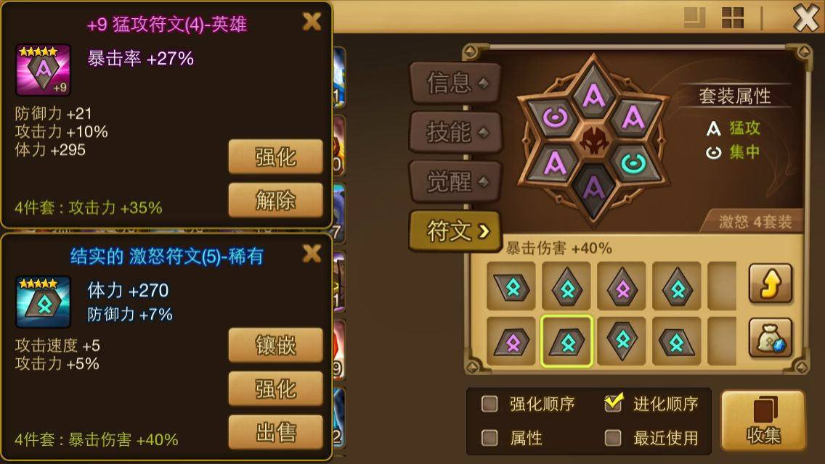

已镶嵌符文的套装效果

可镶嵌的符文

可镶嵌符文tips

 | 符文镶嵌位置
 |  | 每个魔灵共有6个位置可供符文镶嵌
 |  | 玩家可以选择对应位置的符文进行镶嵌
 |  | 镶嵌符文无消耗
 |  | 解除符文有消耗
 |  | 镶嵌同一个位置的符文，会弹出提示是否覆盖，覆盖后原符文消失

 | 已镶嵌符文的套装属性
 |  | 镶嵌对应件数的符文套装后，会在这里显示对应的套装名称
 |  | 最多可以显示3种套装

 | 可镶嵌的符文列表
 |  | 按照符文套装，每个套装内存放玩家已经获得的该套装中所有位置的符文，玩家可以选择进行镶嵌

 | 已镶嵌符文tips
 |  | 玩家可以选择强化或者解除已镶嵌的符文

 | 可镶嵌的符文tips
 |  | 玩家可以选择强化或者镶嵌或者出售可镶嵌的符文
 |  | 出售价格约为商店价格十分之一

